Page_1
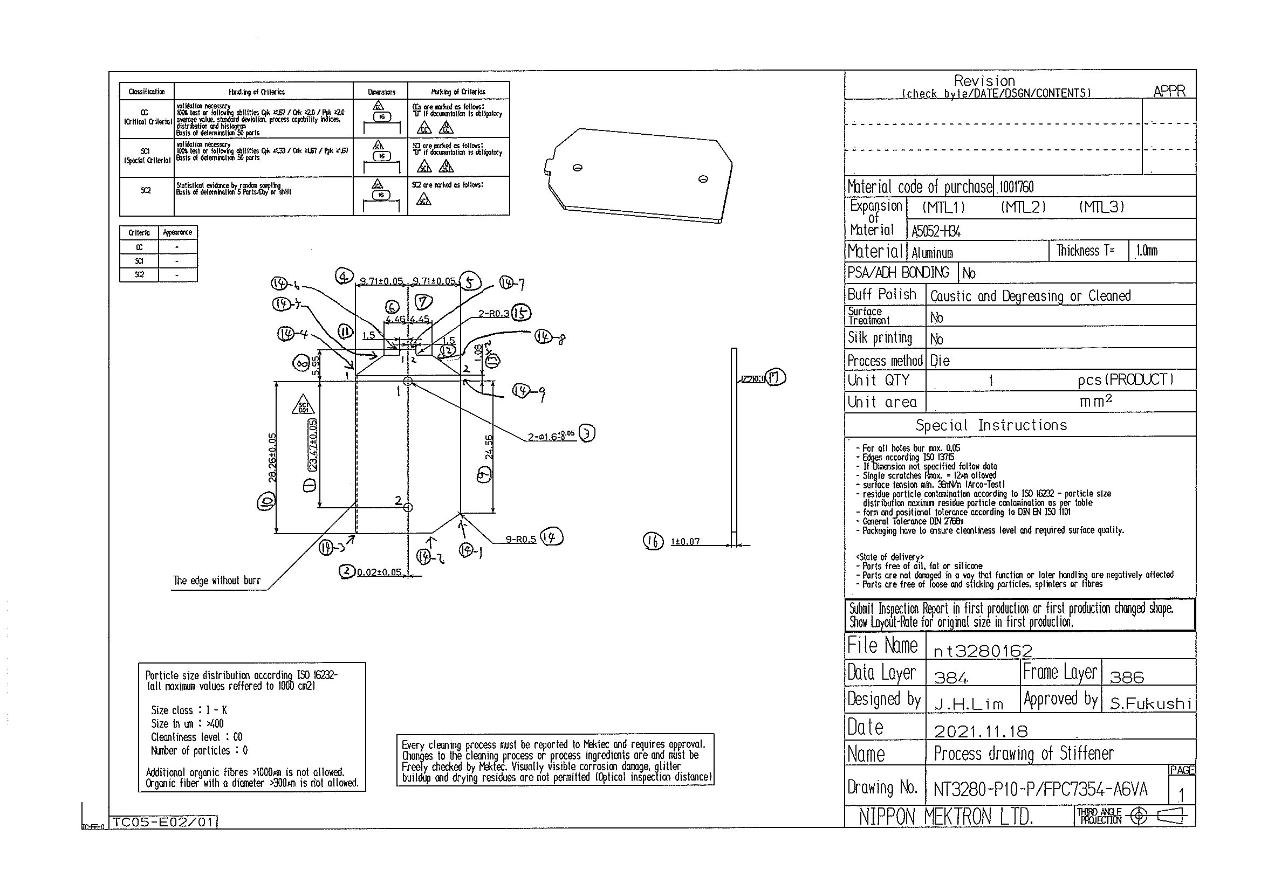
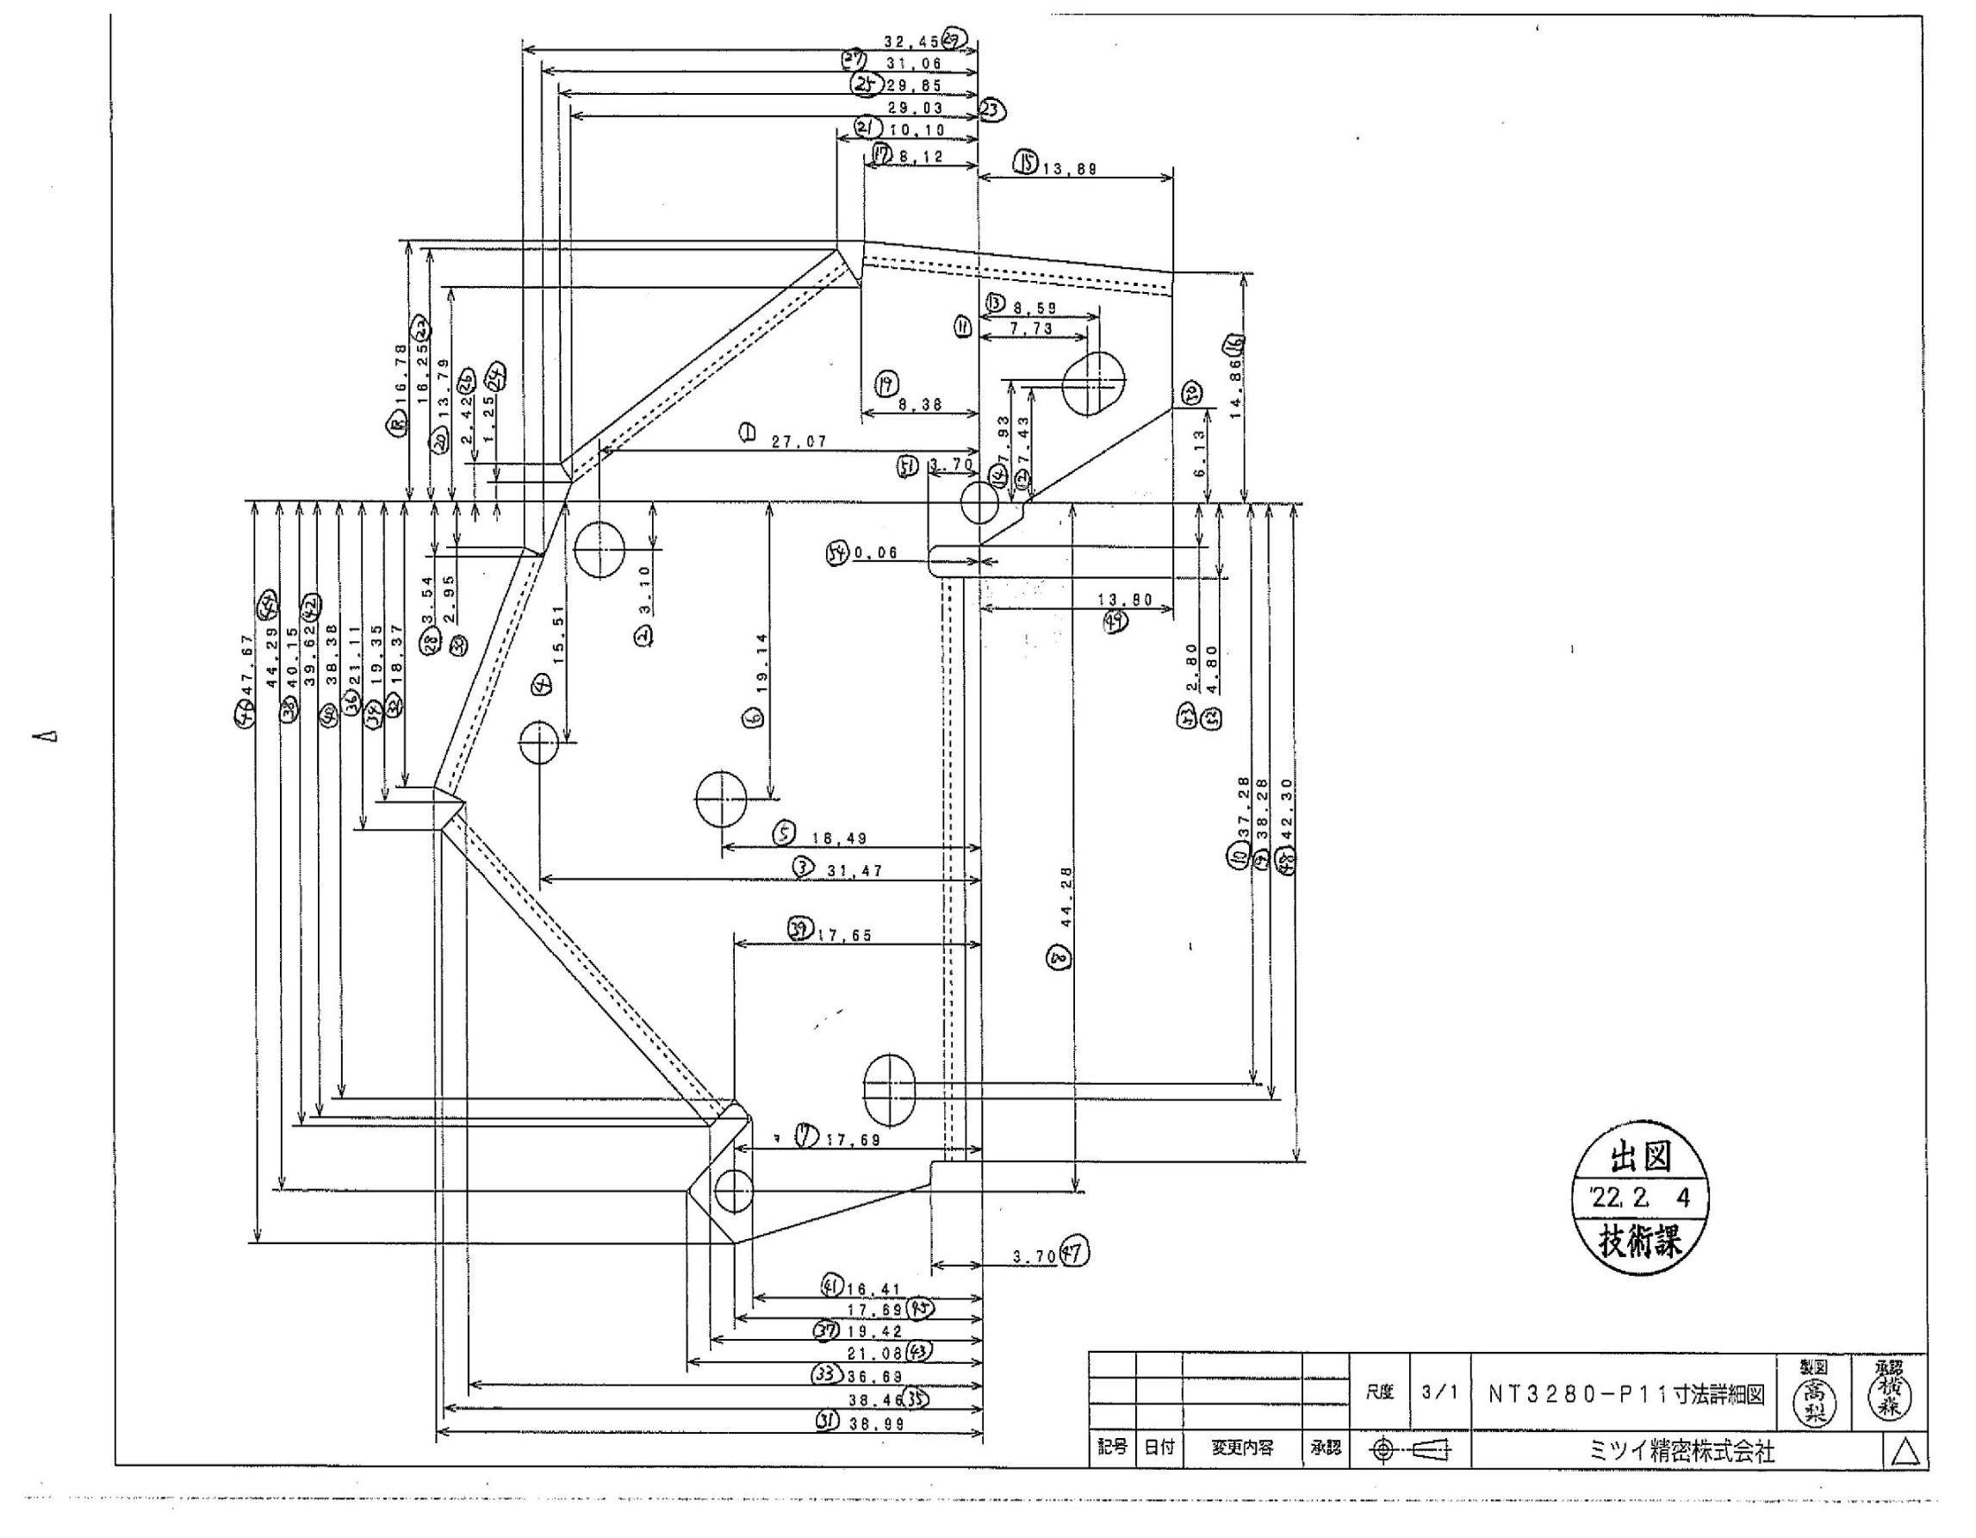
 |  |  |  |  |  |  |  |  |  |  |  | 工程能力調査表 |  |  |  |  |  |  |  |  |  |  |  |  |  |  |  |  |  |  | 1 |  | 項中 |  | 1 | 項

図番 | NT3280-P10 |  |  |  |  |  |  |  |  | 品名 |  | 補強板 |  |  |  |  |  |  |  | 工程能力調査 |  |  |  | 測定日 |  | 2022-01-31 |  |  |  | 備考

項 目
規 格 |  | 23.470 |  | 0.05 |  | 0.00 |  | 0.00 |  |  | 0.00 |  | 0.00 |  | 0.00 |  | 0.00 |  | 0.00 |  | 0.00 |  | 0.00 |  | 0.00 |  | 0.00 |  | 0.00 |  | 0.00 |  |  | 0.00
 |  |  |  | -0.05 |  |  |  | 0 |  |  |  |  | 0 |  |  |  | 0 |  |  |  | 0 |  |  |  | 0 |  |  |  | 0 |  |  |  |  | 0 |  |  | 23.47
測定機器 | QV-Pro |  |  |  | QV-Pro |  |  |  | QV-Pro |  |  |  |  | QV-Pro |  |  |  | QV-Pro |  |  |  | QV-Pro |  |  |  | QV-Pro |  |  |  | Keyence IM |  |  |  |  |  |  | 0.050
両側／片側 | 両側 |  |  |  | 両側 |  |  |  | 両側 |  |  |  |  | 両側 |  |  |  | 両側 |  |  |  | 両側 |  |  |  | 両側 |  |  |  | 両側 |  |  |  |  |  |  | 0.050
1 |  |  | 23.4660 |  |  |  | 0.000 |  |  |  |  | 0.000 |  |  |  | 0.000 |  |  |  | 0.000 |  |  |  | 0.000 |  |  |  | 0.000 |  |  |  |  | 0.000 |  |  |  | 23.466
2 |  |  | 23.4680 |  |  |  | 0.000 |  |  |  |  | 0.000 |  |  |  | 0.000 |  |  |  | 0.000 |  |  |  | 0.000 |  |  |  | 0.000 |  |  |  |  | 0.000 |  |  |  | 23.468
3 |  |  | 23.4680 |  |  |  | 0.000 |  |  |  |  | 0.000 |  |  |  | 0.000 |  |  |  | 0.000 |  |  |  | 0.000 |  |  |  | 0.000 |  |  |  |  | 0.000 |  |  |  | 23.468
4 |  |  | 23.4680 |  |  |  | 0.000 |  |  |  |  | 0.000 |  |  |  | 0.000 |  |  |  | 0.000 |  |  |  | 0.000 |  |  |  | 0.000 |  |  |  |  | 0.000 |  |  |  | 23.468
5 |  |  | 23.4690 |  |  |  | 0.000 |  |  |  |  | 0.000 |  |  |  | 0.000 |  |  |  | 0.000 |  |  |  | 0.000 |  |  |  | 0.000 |  |  |  |  | 0.000 |  |  |  | 23.469
6 |  |  | 23.4690 |  |  |  | 0.000 |  |  |  |  | 0.000 |  |  |  | 0.000 |  |  |  | 0.000 |  |  |  | 0.000 |  |  |  | 0.000 |  |  |  |  | 0.000 |  |  |  | 23.469
7 |  |  | 23.4680 |  |  |  | 0.000 |  |  |  |  | 0.000 |  |  |  | 0.000 |  |  |  | 0.000 |  |  |  | 0.000 |  |  |  | 0.000 |  |  |  |  | 0.000 |  |  |  | 23.468
8 |  |  | 23.4690 |  |  |  | 0.000 |  |  |  |  | 0.000 |  |  |  | 0.000 |  |  |  | 0.000 |  |  |  | 0.000 |  |  |  | 0.000 |  |  |  |  | 0.000 |  |  |  | 23.469
9 |  |  | 23.4670 |  |  |  | 0.000 |  |  |  |  | 0.000 |  |  |  | 0.000 |  |  |  | 0.000 |  |  |  | 0.000 |  |  |  | 0.000 |  |  |  |  | 0.000 |  |  |  | 23.467
10 |  |  | 23.4670 |  |  |  | 0.000 |  |  |  |  | 0.000 |  |  |  | 0.000 |  |  |  | 0.000 |  |  |  | 0.000 |  |  |  | 0.000 |  |  |  |  | 0.000 |  |  |  | 23.467
11 |  |  | 23.4690 |  |  |  | 0.000 |  |  |  |  | 0.000 |  |  |  | 0.000 |  |  |  | 0.000 |  |  |  | 0.000 |  |  |  | 0.000 |  |  |  |  | 0.000 |  |  |  | 23.469
12 |  |  | 23.4680 |  |  |  | 0.000 |  |  |  |  | 0.000 |  |  |  | 0.000 |  |  |  | 0.000 |  |  |  | 0.000 |  |  |  | 0.000 |  |  |  |  | 0.000 |  |  |  | 23.468
13 |  |  | 23.4670 |  |  |  | 0.000 |  |  |  |  | 0.000 |  |  |  | 0.000 |  |  |  | 0.000 |  |  |  | 0.000 |  |  |  | 0.000 |  |  |  |  | 0.000 |  |  |  | 23.467
14 |  |  | 23.4660 |  |  |  | 0.000 |  |  |  |  | 0.000 |  |  |  | 0.000 |  |  |  | 0.000 |  |  |  | 0.000 |  |  |  | 0.000 |  |  |  |  | 0.000 |  |  |  | 23.466
15 |  |  | 23.4660 |  |  |  | 0.000 |  |  |  |  | 0.000 |  |  |  | 0.000 |  |  |  | 0.000 |  |  |  | 0.000 |  |  |  | 0.000 |  |  |  |  | 0.000 |  |  |  | 23.466
16 |  |  | 23.4680 |  |  |  | 0.000 |  |  |  |  | 0.000 |  |  |  | 0.000 |  |  |  | 0.000 |  |  |  | 0.000 |  |  |  | 0.000 |  |  |  |  | 0.000 |  |  |  | 23.468
17 |  |  | 23.4680 |  |  |  | 0.000 |  |  |  |  | 0.000 |  |  |  | 0.000 |  |  |  | 0.000 |  |  |  | 0.000 |  |  |  | 0.000 |  |  |  |  | 0.000 |  |  |  | 23.468
18 |  |  | 23.4670 |  |  |  | 0.000 |  |  |  |  | 0.000 |  |  |  | 0.000 |  |  |  | 0.000 |  |  |  | 0.000 |  |  |  | 0.000 |  |  |  |  | 0.000 |  |  |  | 23.467
19 |  |  | 23.4660 |  |  |  | 0.000 |  |  |  |  | 0.000 |  |  |  | 0.000 |  |  |  | 0.000 |  |  |  | 0.000 |  |  |  | 0.000 |  |  |  |  | 0.000 |  |  |  | 23.466
20 |  |  | 23.4670 |  |  |  | 0.000 |  |  |  |  | 0.000 |  |  |  | 0.000 |  |  |  | 0.000 |  |  |  | 0.000 |  |  |  | 0.000 |  |  |  |  | 0.000 |  |  |  | 23.467
21 |  |  | 23.4680 |  |  |  | 0.000 |  |  |  |  | 0.000 |  |  |  | 0.000 |  |  |  | 0.000 |  |  |  | 0.000 |  |  |  | 0.000 |  |  |  |  | 0.000 |  |  |  | 23.468
22 |  |  | 23.4680 |  |  |  | 0.000 |  |  |  |  | 0.000 |  |  |  | 0.000 |  |  |  | 0.000 |  |  |  | 0.000 |  |  |  | 0.000 |  |  |  |  | 0.000 |  |  |  | 23.468
23 |  |  | 23.4680 |  |  |  | 0.000 |  |  |  |  | 0.000 |  |  |  | 0.000 |  |  |  | 0.000 |  |  |  | 0.000 |  |  |  | 0.000 |  |  |  |  | 0.000 |  |  |  | 23.468
24 |  |  | 23.4670 |  |  |  | 0.000 |  |  |  |  | 0.000 |  |  |  | 0.000 |  |  |  | 0.000 |  |  |  | 0.000 |  |  |  | 0.000 |  |  |  |  | 0.000 |  |  |  | 23.467
25 |  |  | 23.4680 |  |  |  | 0.000 |  |  |  |  | 0.000 |  |  |  | 0.000 |  |  |  | 0.000 |  |  |  | 0.000 |  |  |  | 0.000 |  |  |  |  | 0.000 |  |  |  | 23.468
26 |  |  | 23.4670 |  |  |  | 0.000 |  |  |  |  | 0.000 |  |  |  | 0.000 |  |  |  | 0.000 |  |  |  | 0.000 |  |  |  | 0.000 |  |  |  |  | 0.000 |  |  |  | 23.467
27 |  |  | 23.4670 |  |  |  | 0.000 |  |  |  |  | 0.000 |  |  |  | 0.000 |  |  |  | 0.000 |  |  |  | 0.000 |  |  |  | 0.000 |  |  |  |  | 0.000 |  |  |  | 23.467
28 |  |  | 23.4670 |  |  |  | 0.000 |  |  |  |  | 0.000 |  |  |  | 0.000 |  |  |  | 0.000 |  |  |  | 0.000 |  |  |  | 0.000 |  |  |  |  | 0.000 |  |  |  | 23.467
29 |  |  | 23.4670 |  |  |  | 0.000 |  |  |  |  | 0.000 |  |  |  | 0.000 |  |  |  | 0.000 |  |  |  | 0.000 |  |  |  | 0.000 |  |  |  |  | 0.000 |  |  |  | 23.467
30 |  |  | 23.4680 |  |  |  | 0.000 |  |  |  |  | 0.000 |  |  |  | 0.000 |  |  |  | 0.000 |  |  |  | 0.000 |  |  |  | 0.000 |  |  |  |  | 0.000 |  |  |  | 23.468
ｘ | 23.4675 |  |  |  | 0.0000 |  |  |  | 0.000 |  |  |  |  | 0.000 |  |  |  | 0.000 |  |  |  | 0.000 |  |  |  | 0.000 |  |  |  | 0.000 |  |  |  |  |  |  | 23.469
σ | 0.00090 |  |  |  | 0.00000 |  |  |  | 0.00000 |  |  |  |  | 0.00000 |  |  |  | 0.00000 |  |  |  | 0.00000 |  |  |  | 0.00000 |  |  |  | 0.00000 |  |  |  |  |  |  | 23.467
Cp | 18.528 |  |  |  | #DIV/0! |  |  |  | #DIV/0! |  |  |  |  | #DIV/0! |  |  |  | #DIV/0! |  |  |  | #DIV/0! |  |  |  | #DIV/0! |  |  |  | #DIV/0!
Cpk | 17.614 |  |  |  | #DIV/0! |  |  |  | #DIV/0! |  |  |  |  | #DIV/0! |  |  |  | #DIV/0! |  |  |  | #DIV/0! |  |  |  | #DIV/0! |  |  |  | #DIV/0!
判定 | 工程能力は満足している |  |  |  | #DIV/0! |  |  |  | #DIV/0! |  |  |  |  | #DIV/0! |  |  |  | #DIV/0! |  |  |  | #DIV/0! |  |  |  | #DIV/0! |  |  |  | #DIV/0!

量産時 | 画像測定器 |  |  |  | 画像測定器 |  |  |  | 画像測定器 |  |  |  |  | 画像測定器 |  |  |  | 画像測定器 |  |  |  | 画像測定器 |  |  |  | 画像測定器 |  |  |  | 画像測定器
 | 抜取り |  |  |  | 抜取り |  |  |  | 抜取り |  |  |  |  | 抜取り |  |  |  | 抜取り |  |  |  | 抜取り |  |  |  | 抜取り |  |  |  | 抜取り

 |  |  |  |  |  |  |  |  |  |  |  |  |  |  |  |  |  |  |  |  |  |  |  |  |  |  |  |  |  |  |  | 承認 |  |  | 作成
 |  |  |  |  |  |  |  |  |  |  |  |  |  |  |  |  |  |  |  |  |  |  |  |  |  |  |  |  |  |  |  | 平野 |  |  | 石栗

